Minimos Cuadrados
x | y | x4 | x3 | x2 | x2 * ln(x) | x * ln(x) | ln(x) ^ 2 | x2 * y | x * y | ln(x) * y
1 | 1.5 | 1 | 1 | 1 | 0 | 0 | 0 | 1.5 | 1.5 | 0
1.5 | 2.6 | 5.0625 | 3.375 | 2.25 | 0.91229649324 | 0.60819766216 | 0.16440195389 | 5.85 | 3.9 | 1.0542092811
1.6 | 3 | 6.5536 | 4.096 | 2.56 | 1.2032092909 | 0.75200580679 | 0.2209034115 | 7.68 | 4.8 | 1.4100108877
1.8 | 4 | 10.4976 | 5.832 | 3.24 | 1.9044287943 | 1.0580159968 | 0.34549316344 | 12.96 | 7.2 | 2.3511466596
2 | 3.2 | 16 | 8 | 4 | 2.7725887222 | 1.3862943611 | 0.48045301392 | 12.8 | 6.4 | 2.2180709778

7.9 | 14.3 | 39.1137 | 22.303 | 13.05 | 6.7925233006 | 3.8045138269 | 1.2112515428 | 40.79 | 23.8 | 7.0334378062

x | y | f1(x) | s1 | f2(x) | s2 | f3(x) | s3
1 | 1.5 | 1.44336 | 0.0032080896 | 1.9331 | 0.18757561 | 6.5778903576 | 25.784970484 |  |  |  | x2 | x | ln(x) | incognitas | y
1.5 | 2.6 | 2.9088019596 | 0.095358650278 | 2.570125 | 0.000892515625 | 8.7036816627 | 37.254929839 |  |  | x2 | 39.1137 | 22.303 | 6.7925233006 | c1 | 40.79
1.6 | 3 | 3.0891217615 | 0.0079426883759 | 2.77478 | 0.0507240484 | 9.1330193705 | 37.613926599 |  |  | x | 22.303 | 13.05 | 3.8045138269 | c2 | 23.8
1.8 | 4 | 3.3554902498 | 0.41539281811 | 3.26134 | 0.5456185956 | 9.9974666229 | 35.969605893 |  |  | ln(x) | 6.7925233006 | 3.8045138269 | 1.2112515428 | c3 | 7.0334378062
2 | 3.2 | 3.505433431 | 0.093289580774 | 3.8509 | 0.42367081 | 10.871110227 | 58.845932122 |  |  |  |  |  |  | c4
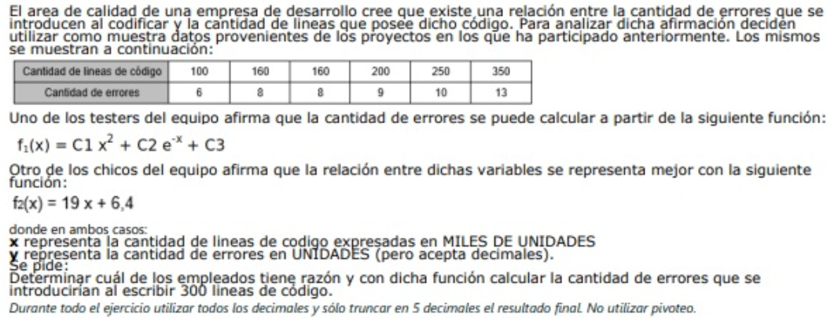

7.9 | 14.3 | 14.302207402 | 0.61519182714 | 14.390245 | 1.2084815796 | 45.283168241 | 195.46936494

 |  | -0.9093
 |  | 2.35266
 |  | 3.5163 |  |  | 11.61939

Ec.Diferencial

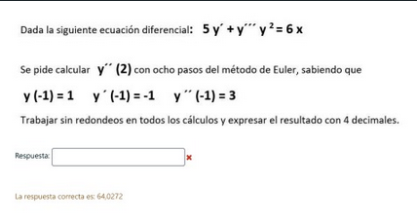
xf -------> | 1 | xi -------------> | 0

Para los ejercicios |  | xf - xi ---------> | 1 | 0.2 | <--------h |  | y'=z
que estan en la captura |  | cant pasos ---> | 5 |  |  |  | y''=w
solo cambiar la h |  |  |  |  |  |  | y'''= (6x - 5z)/y^2

Euler |  |  |  |  |  |  | xm+h | ym+h*f() | zm+h*g() | wm+h*h()
xm | ym | zm | wm | f(xm,ym,zm, wm) | g(xm,ym,zm, wm) | h(xm, ym, zm, wm) | xm+1 | ym+1 | zm+1 | wm+1
-1 | 1 | -1 | 3 | -1 | 3 | -1 | -0.8 | 0.8 | -0.4 | 2.8
-0.8 | 0.8 | -0.4 | 2.8 | -0.4 | 2.8 | -4.375 | -0.6 | 0.72 | 0.16 | 1.925
-0.6 | 0.72 | 0.16 | 1.925 | 0.16 | 1.925 | -8.487654321 | -0.4 | 0.752 | 0.545 | 0.2274691358
-0.4 | 0.752 | 0.545 | 0.2274691358 | 0.545 | 0.2274691358 | -9.0627122001 | -0.2 | 0.861 | 0.59049382716 | -1.5850733042
-0.2 | 0.861 | 0.59049382716 | -1.5850733042 | 0.59049382716 | -1.5850733042 | -5.601445441 | 0 | 0.97909876543 | 0.27347916632 | -2.7053623924
0 | 0.97909876543 | 0.27347916632 | -2.7053623924 | 0.27347916632 | -2.7053623924 | -1.4263997227 | 0.2 | 1.0337945987 | -0.26759331217 | -2.990642337
0.2 | 1.0337945987 | -0.26759331217 | -2.990642337 | -0.26759331217 | -2.990642337 | 2.3747471667 | 0.4 | 0.98027593626 | -0.86572177956 | -2.5156929036
0.4 | 0.98027593626 | -0.86572177956 | -2.5156929036 | -0.86572177956 | -2.5156929036 | 7.0021047281 | 0.6 | 0.80713158035 | -1.3688603603 | -1.115271958
0.6 | 0.80713158035 | -1.3688603603 | -1.115271958 | -1.3688603603 | -1.115271958 | 16.032111793 | 0.8 | 0.53335950829 | -1.5919147519 | 2.0911504007

 |  |  |  | y' = -0,053 y + 0,089 xy |  | z'= 1,027 z - 25,095 z/y
 | Euler mejorado |  |  |  | 1* | 2* | 3*
xm | ym | zm | y(xm,ym,zm) | g(xm,ym,zm) | xm+1 | ym+h*f() | zm+h*g() | f(1*,2*,3*) | g(1*,2*,3*) | ym+1 | zm+1
2 | 6 | 5.7 | 0.75 | -17.98635 | 2.2 | 6.15 | 2.10273 | 0.87822 | -6.420660412 | 6.162822 | 3.2592989588
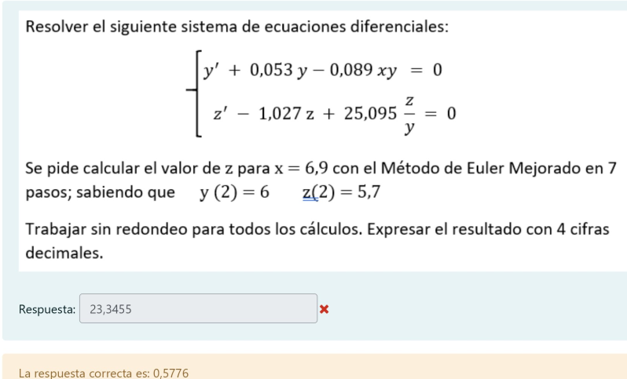
2.2 | 6.162822 | 3.2592989588 | 0.8800509816 | -9.9245594147 | 2.4 | 6.3388321963 | 1.2743870759 | 1.0180164507 | -3.7364151173 | 6.3526287432 | 1.8932015056
2.4 | 6.3526287432 | 1.8932015056 | 1.0202321762 | -5.5344587466 | 2.6 | 6.5566751785 | 0.78630975629 | 1.1697108518 | -2.2019796135 | 6.571623046 | 1.1195576696
2.6 | 6.571623046 | 1.1195576696 | 1.1723775514 | -3.1254594482 | 2.8 | 6.8060985563 | 0.49446577996 | 1.3353565367 | -1.3153454224 | 6.8223964548 | 0.67547718253
2.8 | 6.8223964548 | 0.67547718253 | 1.3385541844 | -1.7909103885 | 3 | 7.0901072917 | 0.31729510483 | 1.5172829604 | -0.79718449463 | 7.1079801693 | 0.41666769422
3 | 7.1079801693 | 0.41666769422 | 1.5211077562 | -1.0431437522 | 3.2 | 7.4122017206 | 0.20803894377 | 1.7181483588 | -0.49068766548 | 7.4319057808 | 0.26328455245
3.2 | 7.4319057808 | 0.26328455245 | 1.72271576 | -0.61862850933 | 3.4 | 7.7764489328 | 0.13955885058 | 1.9410016536 | -0.30703663714 | 7.7982775222 | 0.1707180378
3.4 | 7.7982775222 | 0.1707180378 | 1.9464500695 | -0.37404634989 | 3.6 | 8.1875675361 | 0.095908767823 | 2.1893555592 | -0.19546330467 | 8.2118580851 | 0.11376707235

 |  |  |  |  | y' = (-0,8y -xz + 20)/2 |  | z' = (1/10 zy - 4/3 x^2) * 3
 | Runge Kutta sup
xm | ym | zm | k1 | l1 | xm+h/2 | ym+h/2*k1 | zm+h/2*l1 | k2 | l2 | xm+h/2 | ym+h/2*k2 | zm+h/2*l2 | k3 | l3 | xm + h | ym+h*k3 | zm+h*l3 | k4 | l4 | ym+1 | zm+1
0 | 2 | 3 | 9.2 | 1.8 | 0.1 | 2.92 | 3.18 | 8.673 | 2.74568 | 0.1 | 2.8673 | 3.274568 | 8.6893516 | 2.7767506479 | 0.2 | 3.73787032 | 3.5553501296 | 8.149316859 | 3.826831318 | 3.7358006686 | 3.5557230871
0.2 | 3.7358006686 | 3.5557230871 | 8.1501074238 | 3.8250418059 | 0.3 | 4.550811411 | 3.9382272677 | 7.5889413454 | 5.0166388767 | 0.3 | 4.4946948032 | 4.0573869748 | 7.5935140325 | 5.111014845 | 0.4 | 5.2545034751 | 4.5779260561 | 6.9826133987 | 6.5764185113 | 5.2523883879 | 4.5776153458
0.4 | 5.2523883879 | 4.5776153458 | 6.9835215757 | 6.573024106 | 0.5 | 5.9507405455 | 5.2349177564 | 6.3109743427 | 8.3454912036 | 0.5 | 5.8834858222 | 5.4121644662 | 6.2935645546 | 8.5527178712 | 0.6 | 6.5111012988 | 6.2881589201 | 5.5091118044 | 10.842851914 | 6.5091120937 | 6.2846918181
0.6 | 6.5091120937 | 6.2846918181 | 5.5109476171 | 10.832329056 | 0.7 | 7.0602068554 | 7.3679247237 | 4.5971436045 | 13.645721793 | 0.7 | 6.9688264542 | 7.6492639975 | 4.5352270192 | 14.03191799 | 0.8 | 7.4161574976 | 9.0910754162 | 3.3971068345 | 17.666254133 | 7.4148719504 | 9.0798205766
0.8 | 7.4148719504 | 9.0798205766 | 3.4021229892 | 17.637712072 | 0.9 | 7.7550842493 | 10.843591784 | 2.0183499975 | 21.987890355 | 0.9 | 7.6167069501 | 11.278609612 | 1.8779428945 | 22.531759266 | 1 | 7.7904605293 | 13.58617243 | 0.090729573363 | 27.752762018 | 7.7910532286 | 13.560813021
1 | 7.7910532286 | 13.560813021 | 0.10317219805 | 27.695904821 | 1.1 | 7.8013704484 | 16.330403503 | -2.1022701061 | 33.37985819 | 1.1 | 7.580826218 | 16.89879884 | -2.3266698492 | 33.59205719 | 1.2 | 7.3257192588 | 20.279224459 | -5.0978223789 | 38.807971551 | 7.3293022255 | 20.242403259

Newton-Raphson
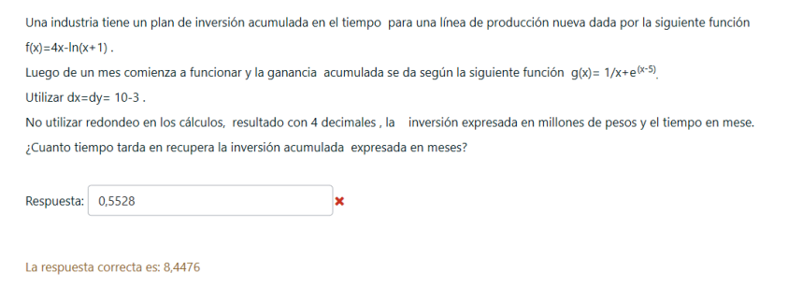
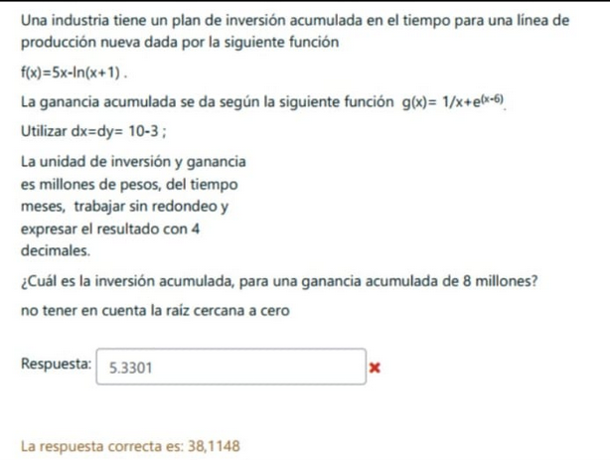
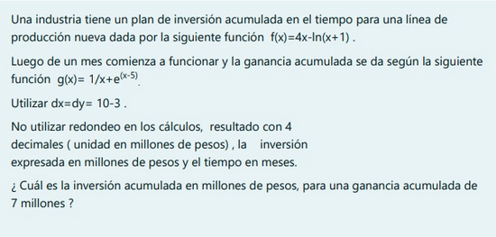

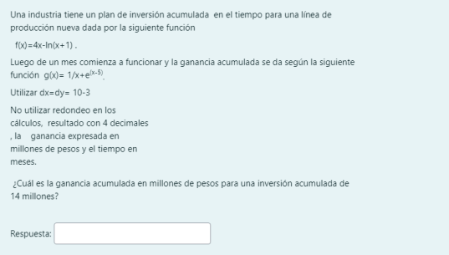

 |  |  |  | Hacer g(x) - 7 = 0
 |  |  |  | Encontrar la raiz lejos de 0
Hacer gx-fx = 0 |  |  |  | valuar esa raiz en f(x)
buscar la segunda raiz |  |  |  | Raiz = 6,9250654047507
Raiz es = 8,4476500521934 |  |  |  | 25.630231046
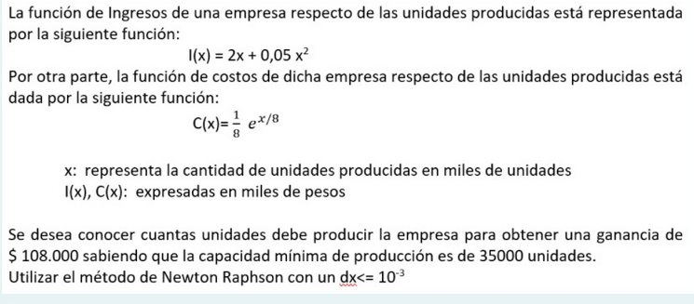
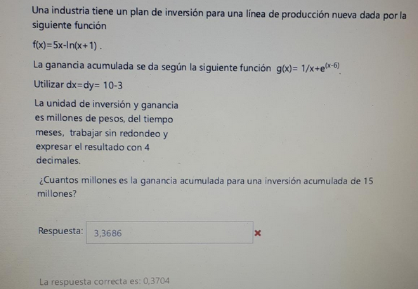
 |  |  |  |  |  |  | hacer f(x) - 14
 |  |  |  |  |  |  | encontrar la raiz
 |  |  |  |  |  |  | raiz = 3,8971641090804
 |  |  |  |  |  |  | valuar esa raiz en g(x)
 |  |  |  |  |  |  | 0.58852527606
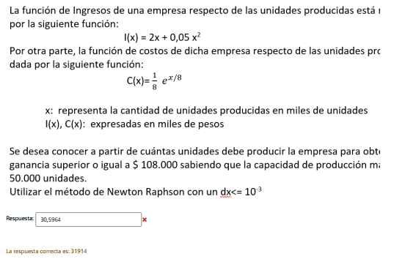
 |  | Hacer g(x) - 8 = 0
 |  | Encontrar la raiz en geogebra
 |  | Valuar esa raiz en f(x)

 |  | RAIZ = 8,0638188098105
 |  | 38.114803516
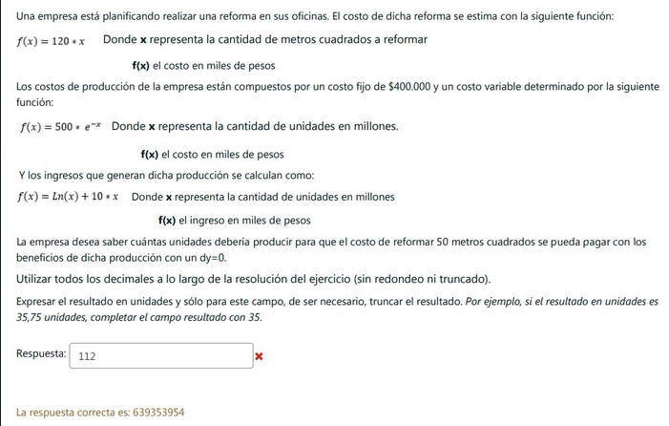

Hacer l(x) - c(x) = 108
Las unidades son miles por eso 108
Buscar la raiz por encima de 35
la raiz es 58,013 | 58013
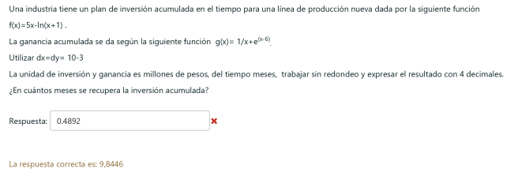
 |  |  |  | f(x) = 15 y sacar la raiz
 |  |  |  | Raiz = 3,2913188205167
 |  |  |  | Valuar la raiz en g(x)
 |  |  |  | g(3,2913188205167) |  |  | Hacer l(x) - c(x) = 108
 |  |  |  | 0.37045419019 |  |  | Las unidades son miles por eso 108
 |  |  |  |  |  |  | Buscar la raiz por debajo de 50
 |  |  |  |  |  |  | la raiz es 31,9136839
 |  |  |  |  |  |  | como te pide en miles la multiplicas por 1000
 |  |  |  |  |  |  | 31913
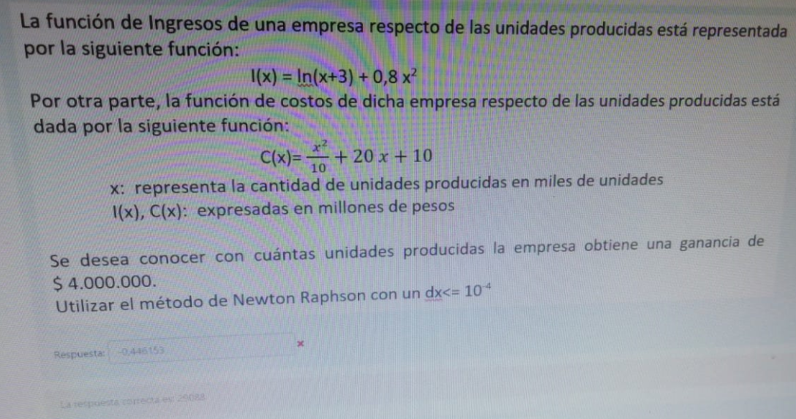

hacer g(x) - f(x) = 0
buscar la segunda raiz en geogebra |  | hacer f(50) osea f(50) = 120 * 50 | es 6000
Raiz = 9.84454667 |  | Ln(x) + 10x - 500 *e^-x -400 = 6000
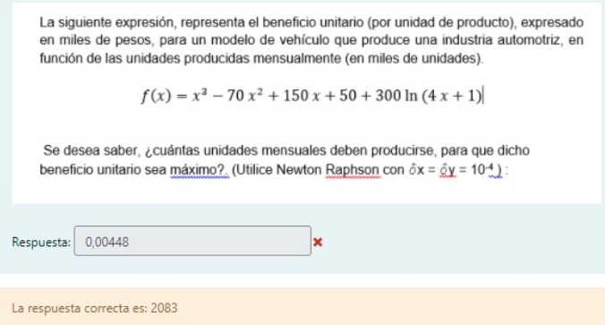
 |  | poner ecuacion en geogebra
 |  | y encontrar la raiz
 |  | Raiz = 639,3539538596826
 |  | 639353953.86
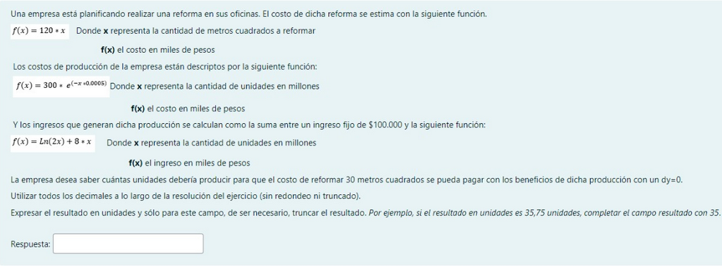

poner la funcion en geogebra
encontrar el maximo a partir de 700
maximo = 2,08292588
2082.9
es 2083 pero bueno esta ahí |  |  |  |  | Hacer l(x) - c(x) - 4 = 0 | 4 porque esta en millones
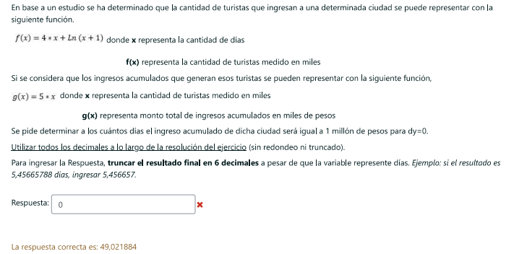
 |  | valuar 30 en f(x) |  |  | buscar raiz en geogebra
 |  | osea f(30) = 120 * 30 | es 3600 |  | Raiz = 29,088
 |  | ln(2x)+8x-300*e^(-0,0005x) -3500 | 3500 por los 100 de ingreso fijo |  | 29088
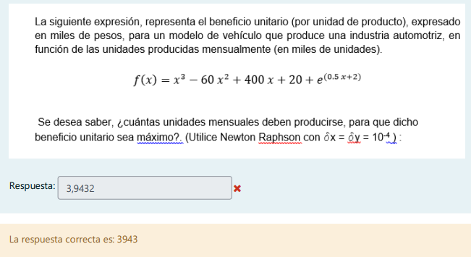
 |  | buscar la raiz en geogebra
 |  | raiz = 466,3458630473066 y multiplicar por 1 millon
 |  | 466345863.05
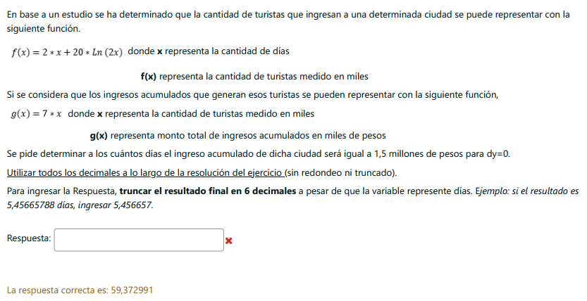

hacer g(x) = 1000 | esta en miles asi que hacer 1 millon / 1000
sacar la raiz en geogebra
raiz = 200 |  |  |  |  | Poner la funcion en el geogebra
hacer f(x) = raiz |  |  |  |  | buscar el maximo y multiplicarlo por 1000
raiz = 49,0218852031163 |  |  |  |  | maximo = 3,94316590
 |  |  |  |  | 3943

 |  | hacer g(x) = 1500
 |  | sacar la raiz
 |  | raiz = 214,2857142857143
 |  | hacer f(x) = raiz
 |  | raiz = 59,372991

